Cijfers Jeugdzorg met Verblijf
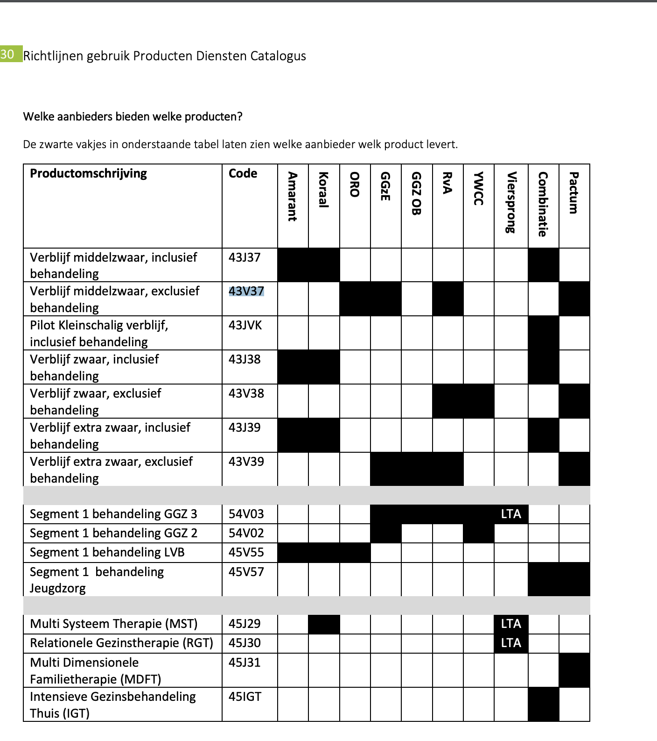
Helmond - regio 10 voor de Jeugd | Helmond, de Peelgemeenten (Deurne, Someren, Asten, Gemert-Bakel en Laarbeek) en Dommelvallei + (Nuenen, Son en Beugel, Waalre en Geldrop-Mierlo)
OMSCHRIJVING_VOORZIENING | Aantal clienten
43A09 Pleegzorg | 198
43A10 Gezinshuis | 38
43A14 Woongroep | 19
43A40 Respijtzorg | 42
43B99 Begeleiding naar zelfstandig wonen (verblijf excl. Behandeling) | 3
43J11 Logeren jeugd | 192
43J37 Jeugdhulp verblijf middelzwaar | 10
43J38 Jeugdhulp verblijf zwaar | 20
43J39 Jeugdhulp verblijf extra zwaar | 1
43J98 Pleegzorg specialistisch | 15
43J99 Verblijf maatwerk | 2
43JVK Jeugd Verblijf Kleinschalig | 14
43N39 Jeugdhulp verblijf extra zwaar | 1
43V37 Verblijf middelzwaar, exclusief behandeling | 22
43V38 Verblijf zwaar, exclusief behandeling | 16
43V39 Verblijf extra zwaar, exclusief behandeling | 3
43X21 Logeren / respijt maatwerk | 1
43X22 Verblijf maatwerk | 2
46SV1 Spoedhulp verblijf jeugd | 6
46SV2 Spoedhulp verblijf jeugd GGZ | 4
55011 Deelprestatie verblijf GGZ F (Extra intensieve verzorgingsgraad): Inspanning | 3
55014 Deelprestatie verblijf H: Inspanningsgericht | 6
55016 JSGLVG | 6
 | 624 | 108 | 38 | 193 | 213 | 19 | 9
Herindeling Mulock Houwer lezing |  | Woon/ beh groepen | Gezinshuis | Logeren | Pleegzorg | Gesloten | Beg/beschermd | Kamertraining

